พ.ย. 68
แบบข้อมูลโครงการจัดซื้อจัดจ้างในรอบเดือน พฤศจิกายน 2568 ปีงบประมาณ พ.ศ. 2569
สถานีตำรวจภูธรทองผาภูมิ


ลำดับที่ | งานที่ซื้อหรือจัดจ้าง | วงเงินที่ซื้อหรือจ้าง | ราคากลาง | วิธีซื้อหรือจ้าง | รายชื่อผู้เสนอราคา | ราคาที่เสนอ | ผู้ที่ได้รับการคัดเลือก | ราคาที่ตกลงซื้อหรือจ้าง | เหตุผลที่คัดเลือกโดยสรุป | เลขที่และวันที่ของสัญญาหรือข้อตกลงในการซื้อหรือจ้าง
1 | ซื้อวัสดุเชื้อเพลิงและหล่อลื่น | 140,000.00 | 140,000.00 | เฉพาะเจาะจง | ห้างหุ้นส่วนจำกัด สินผาทอง | 140,000.00 | ห้างหุ้นส่วนจำกัด สินผาทอง | 140,000.00 | เป็นผู้มีคุณสมบัติถูกต้อง ตามเงื่อนไขในการตกลงราคา | ใบสั่งซื้อเลขที่ ๒ /๒๕๖๙ ลงวันที่ ๔ พ.ย. 68

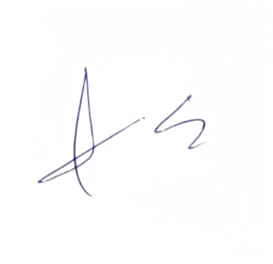
 |  |  |  |  |  | ตรวจแล้วถูกต้อง

 |  |  |  |  | พ.ต.ท. |  |  |  |  | พ.ต.อ.
 |  |  |  |  |  | (ประสิทธิ์ วันเพ็ญ) |  |  |  | ( ปริญญา ใคร่ครวญ)
 |  |  |  |  |  | สวป.สภ.ทองผาภูมิ |  |  |  | ผกก.สภ.ทองผาภูมิ

